Estadísticas
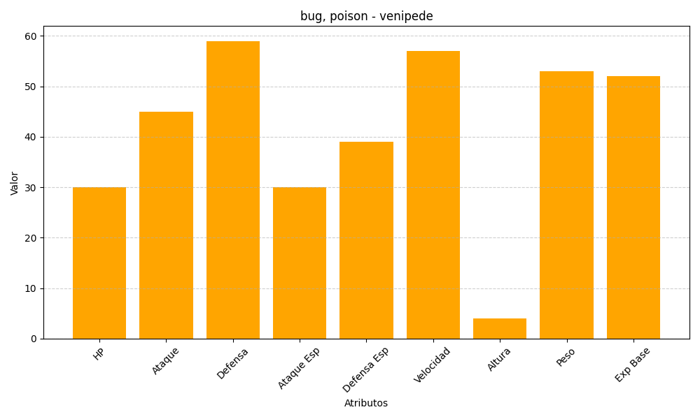
ID | Nombre | Tipo | HP | Ataque | Defensa | Ataque Especial | Defensa Especial | Velocidad | Altura | Peso | Experiencia Base
543 | venipede | bug, poison | 30 | 45 | 59 | 30 | 39 | 57 | 4 | 53 | 52

